nastavení
Data/Ověření
=NEPŘÍMÝ.ODKAZ(C9)
Kaskádové seznamy |  |  | Kategorie
 |  |  | Televizor
 |  |  | Mobil
 |  |  | Fotoaparát

Kategorie | Podkategorie | Cena
Televizor | LG | 12,000.00Kč / 1ks
=INDEX(POSUN(NEPŘÍMÝ.ODKAZ(C9);0;1;POČET2(NEPŘÍMÝ.ODKAZ(C9)));POZVYHLEDAT(D9;NEPŘÍMÝ.ODKAZ(C9);0))

 |  |  | Televizor | Cena | Mobil | Cena | Fotoaparát | Cena
Pojmenované oblasti |  |  | JVC | 22,000 | Sony Ericsson | 6,200 | Canon EOS | 12,990
 |  |  | Philips | 18,000 | LG KT520 | 3,800 | Kodak C813 | 1,990
Kategorie | =List1!$H$4:$H$6 |  | Sony | 17,000 | Nokia N95 | 7,990 | Panasonic DMC | 3,290
Televizor | =List1!$H$14:$H$19 |  | LG | 12,000 | Nokia 5320 | 4,990 | Nikon D40 | 13,990
Mobil | =List1!$K$14:$K$20 |  | Orava | 8,900 | Samsung SGH | 4,990 | Canon PSE1 | 3,990
Fotoaparát | =List1!$N$14:$N$18 |  | Samsung | 15,100 | Nokia E71 | 9,990
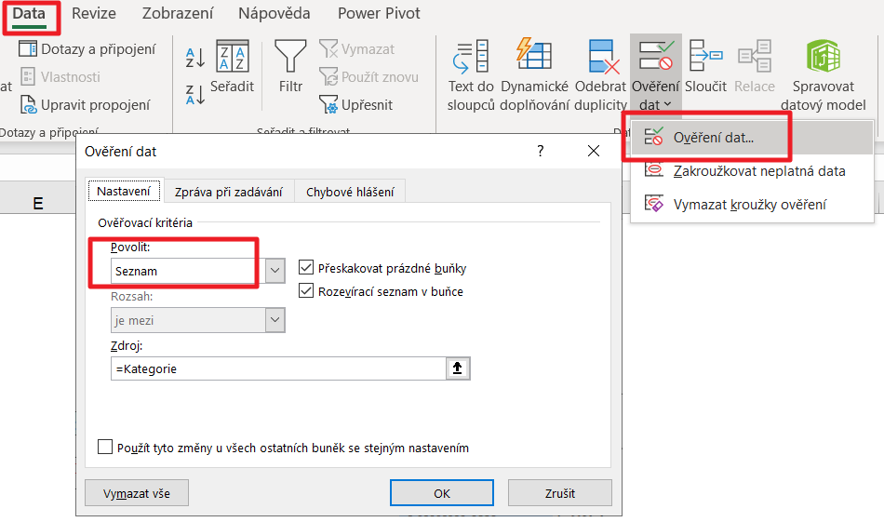
 |  |  |  |  | Nokia 5000 | 2,220

